微生信示例169

市 | 值 | 微生信，您身边的数据分析，可视化专家
武汉市 | 5222 | https://www.bioinformatics.com.cn/plot_basic_china_hubei_heatmap_169
黄石市 | 330
十堰市 | 25 | 输出示例图
宜昌市 | 1336
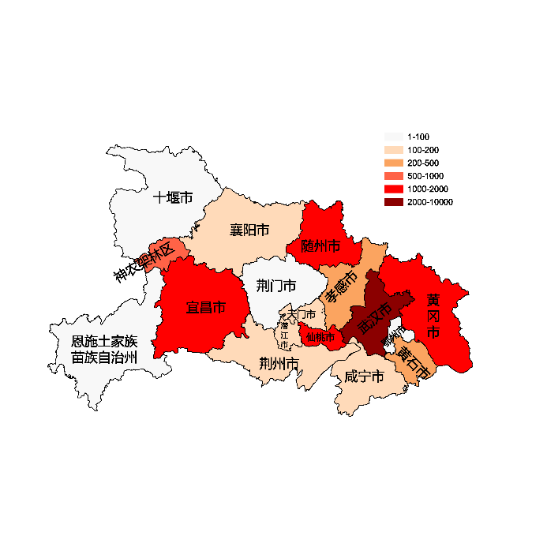
襄阳市 | 110
鄂州市 | 93
荆门市 | 16
孝感市 | 336
荆州市 | 136
黄冈市 | 1336
咸宁市 | 136
随州市 | 1336
恩施土家族苗族自治州 | 16
仙桃市 | 1336
潜江市 | 136
天门市 | 110
神农架林区 | 903

 |  | 注：1，需要带首行；2，仅改数字，各市名字不要改；3，仅供交流学习

 |  | 使用问题，或数据分析合作意向
 |  | 请微信扫码联系我们

